Package & Eclipe preferences
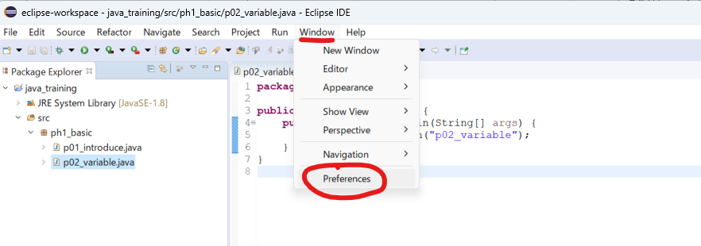
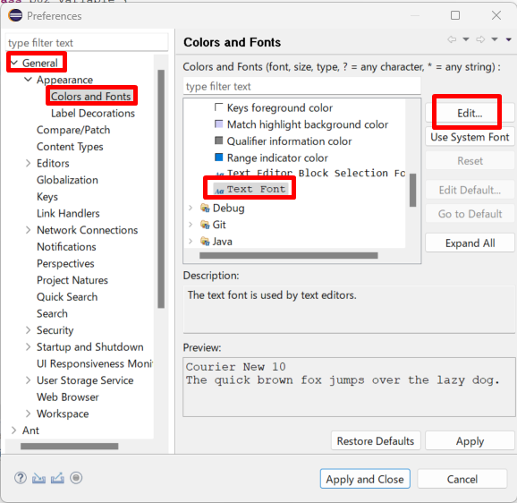
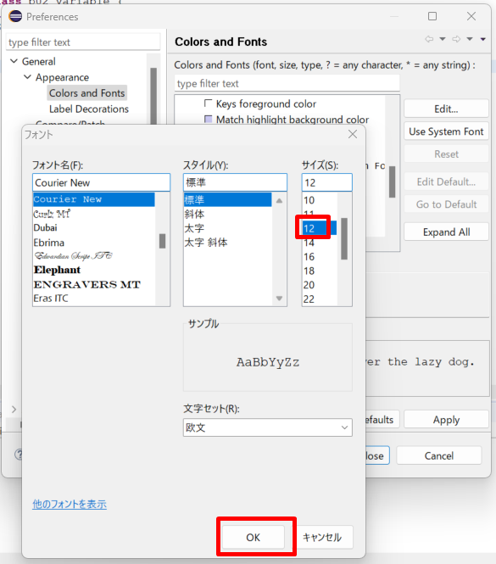
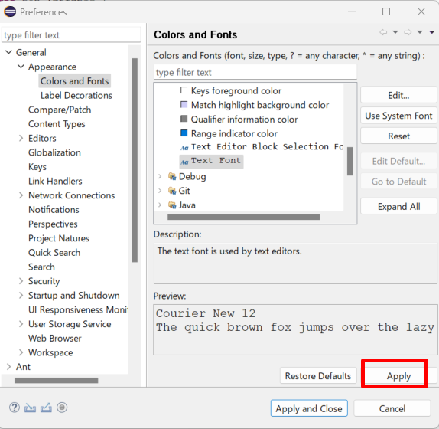
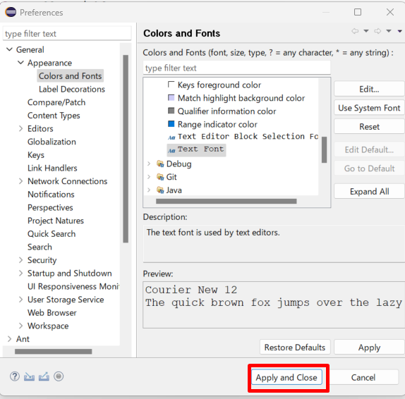
java_training
 | src
 |  | ph1_basic
 |  |  | p01_introduce.java
 |  |  | p02_variable.java

Package: Dùng để gom nhóm các Class lại với nhau

Tạo mới 1 package
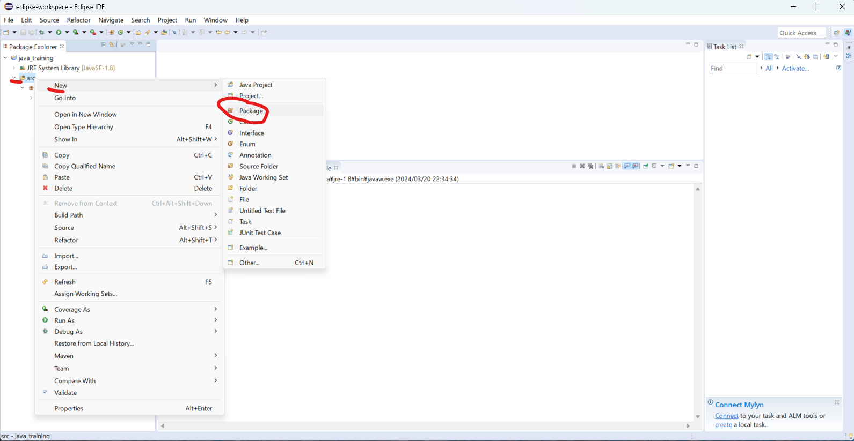

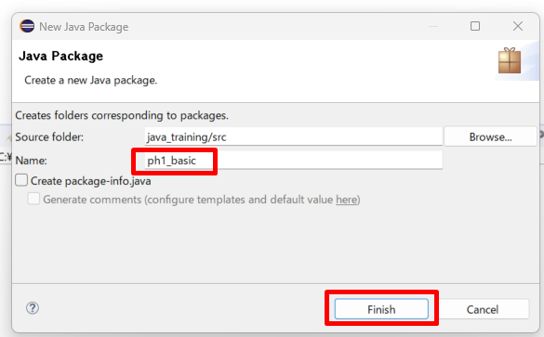

move class Hello.java vào package ph1_basic
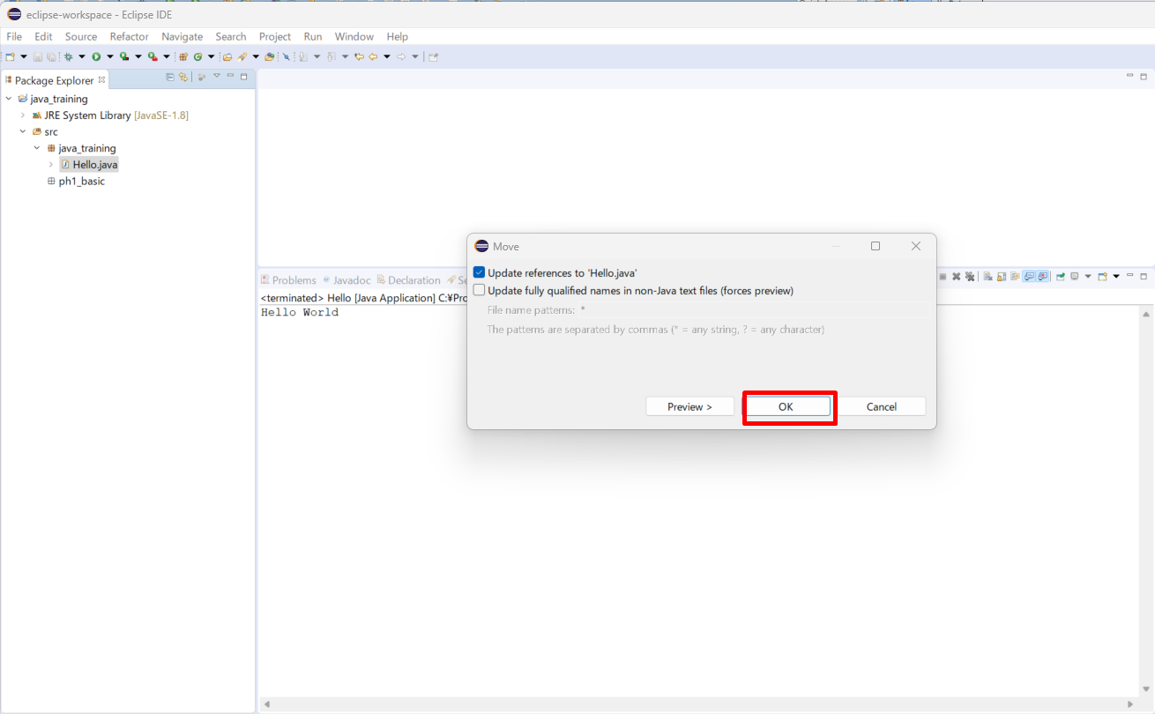

Đổi tên class
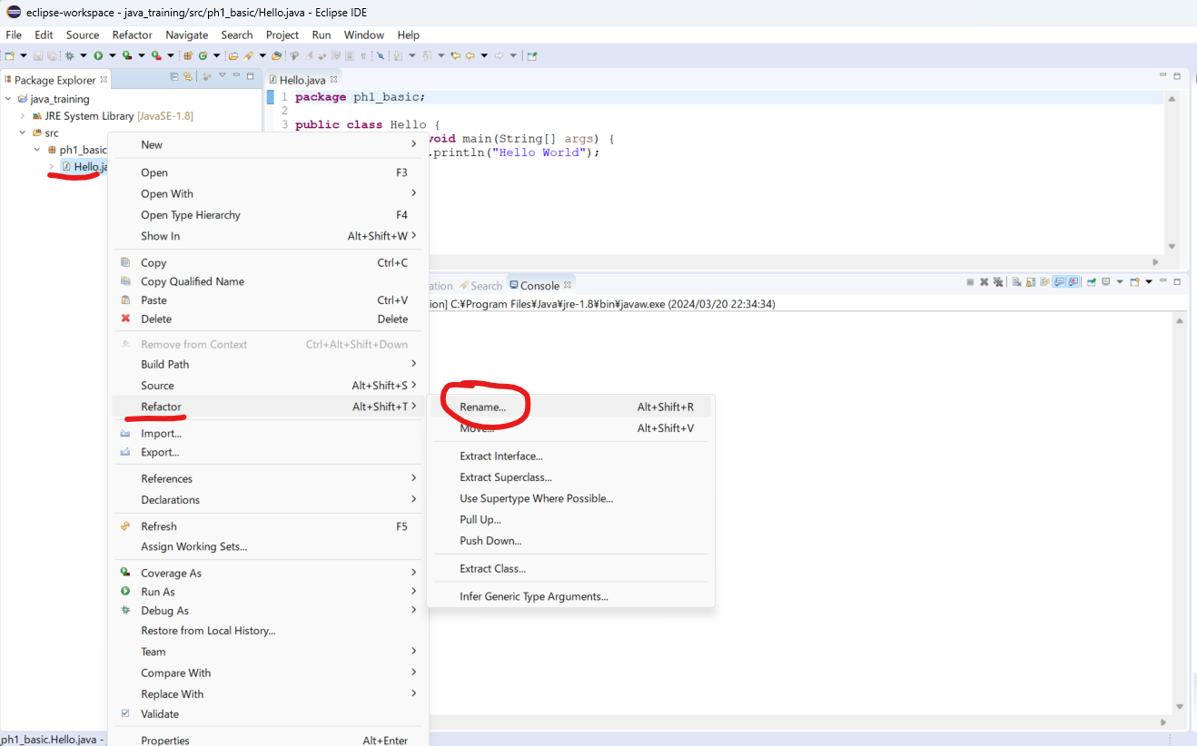

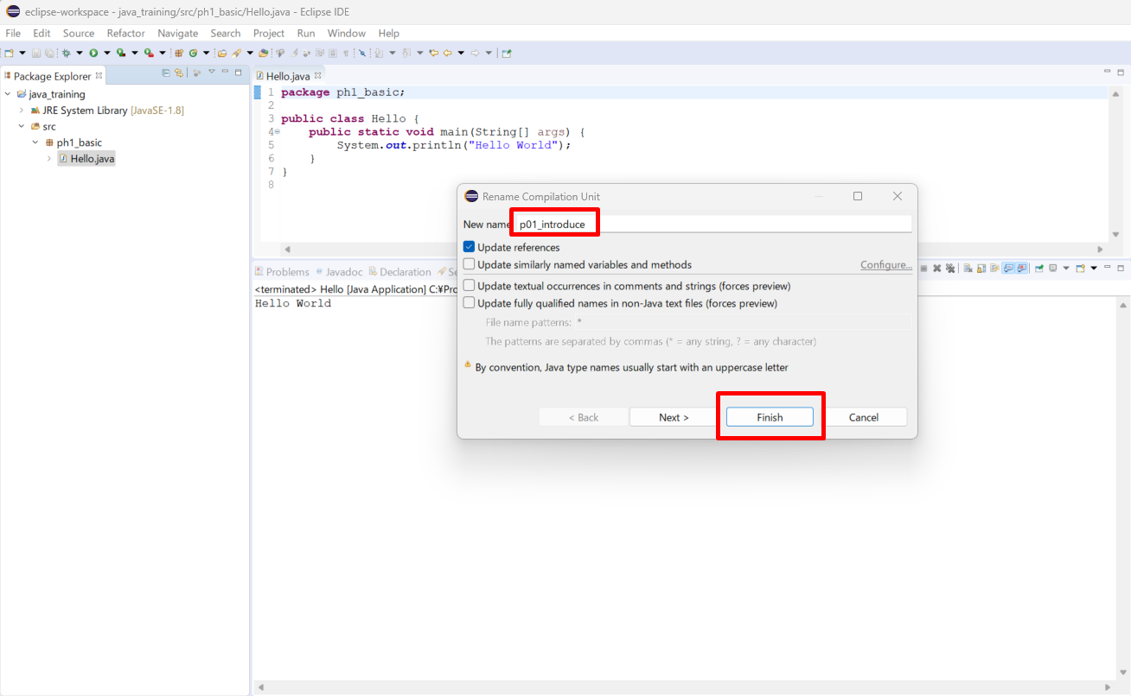

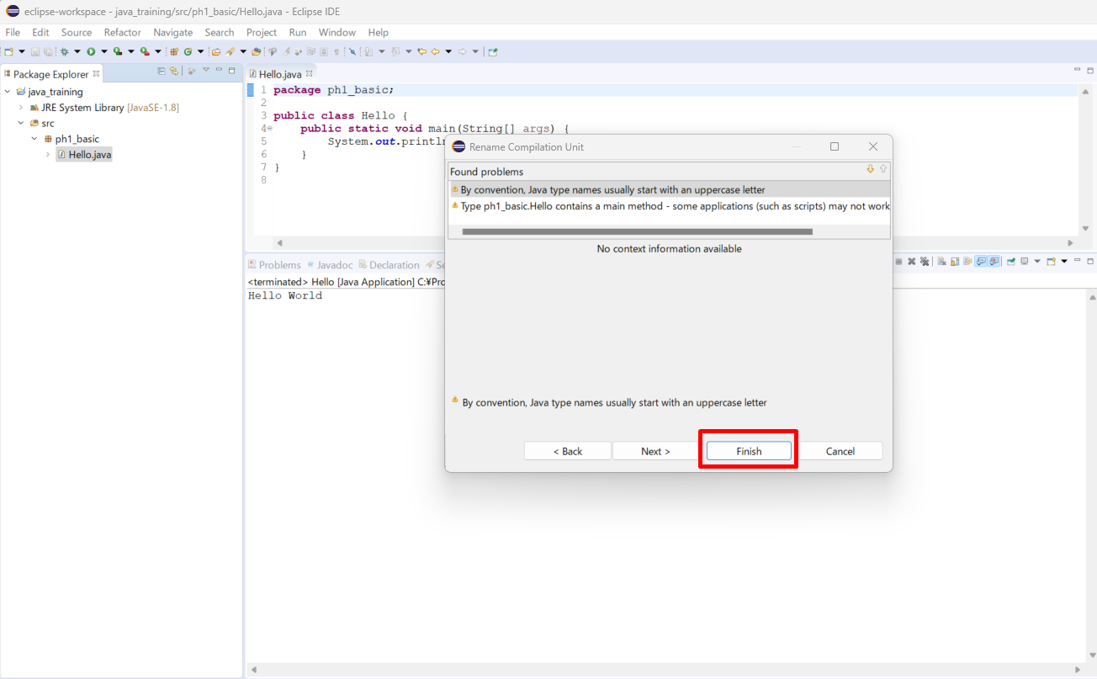

Thực thi thử
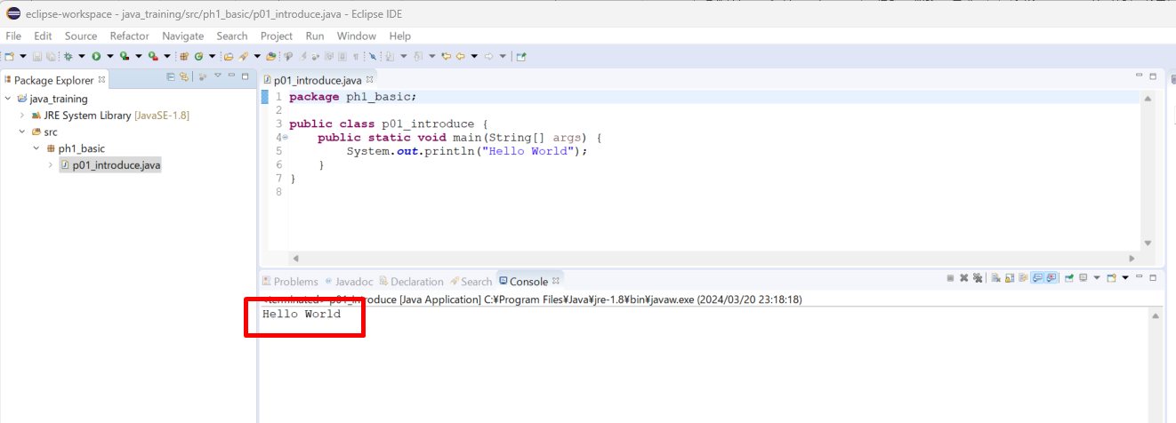

Tạo class mới
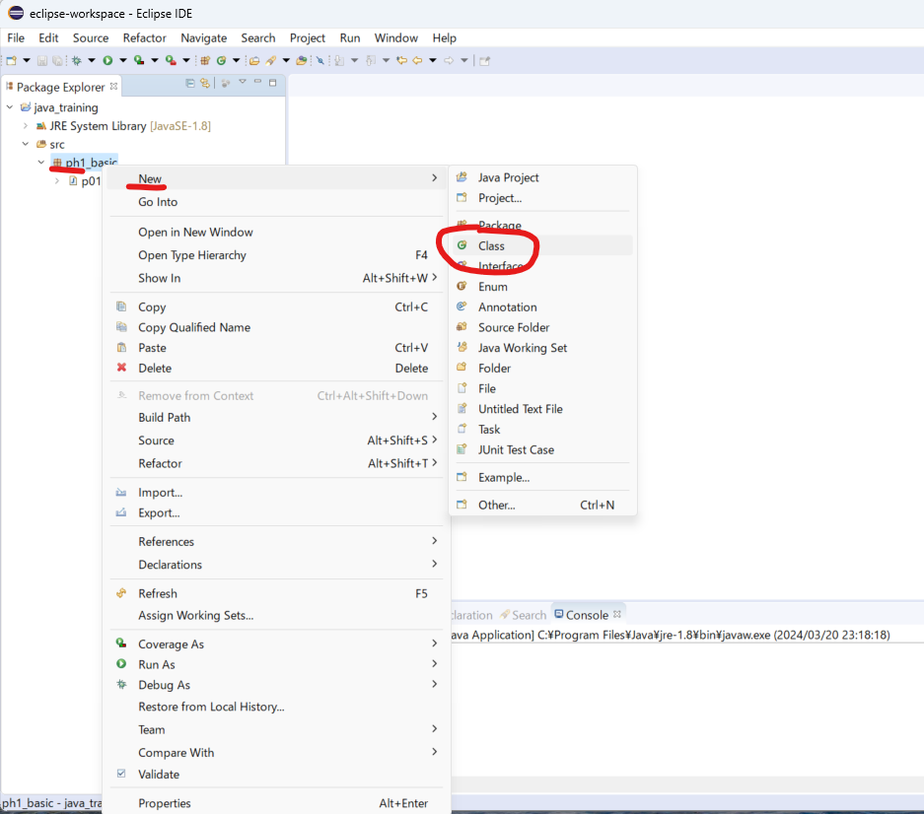

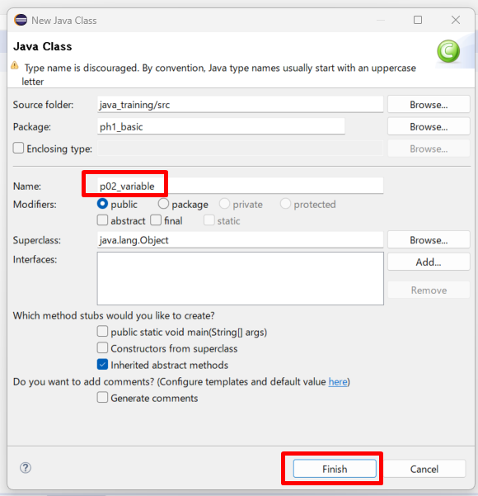

/java_training/src/ph1_basic/p02_variable.java
package ph1_basic;

public class p02_variable {
 | public static void main(String[] args) {
 |  | System.out.println("p02_variable");
 | }
}

Sửa phông chữ

